中央区
中央区 全世帯数 |  |  | 86,150 | エリア網羅率⇒ |  | 74.9%
区番号 | 町名 | ﾖﾐｶﾞﾅ | 配布ランク | 一戸建数(a) | 集合住宅数(b) | 配布可能 世帯数 a+b
 | 中央区全域合計 |  |  | 8,385 | 56,175 | 64,560 | ※事業所の配布、戸建てのみ配布はお受けしておりません。
4 | 野崎通 | ﾉｻﾞｷﾄﾞｵﾘ | A | 241 | 462 | 703 |  |  |  |  |  | ■中央区 料金設定(価格はすべて税別)■
5 | 上筒井通 | ｶﾐﾂﾂｲﾄﾞｵﾘ | A | 342 | 636 | 978 |  | A地区合計配布数 |  | B地区合計配布数 |  | 項目 | 配布ランク
6 | 坂口通 | ｻｶｸﾞﾁﾄﾞｵﾘ | A | 176 | 393 | 569 |  | 60,454 |  | 4,106 |  |  | A | B
7 | 宮本通 | ﾐﾔﾓﾄﾄﾞｵﾘ | A | 380 | 791 | 1,171 |  | A地区価格：5円/1枚(税別) |  | B地区価格：10円/1枚(税別) |  | A4サイズ以下 | 5円/1枚 | 10円/1枚 | ※配布期間は14営業日～28営業日(枚数による)
8 | 大日通 | ﾀﾞｲﾆﾁﾄﾞｵﾘ | A | 224 | 567 | 791 |  | A地区全域配布料↓ |  | B地区全域配布料↓ |  | B4/A3 | 折り加工無しの場合 上記価格に＋3円 |  | ※折り加工無し納品可
9 | 割塚通 | ﾜﾘﾂｶﾄﾞｵﾘ | A | 61 | 528 | 589 |  | 302,270 | 円 | 41,060 | 円 |  | 2つ折り済の場合 上記価格に＋1.5円
10 | 筒井町 | ﾂﾂｲﾁｮｳ | A | 137 | 1,266 | 1,403 |  |  |  |  |  | B3 | 2つ折り済の場合 A4価格＋5円 |  | ※折り加工無し納品不可
11 | 脇浜町 | ﾜｷﾊﾏﾁｮｳ | A | 23 | 571 | 594 |  | 中央区全域配布料↓ |  |  |  |  | 4つ折り済の場合 A4価格＋3円
12 | 脇浜海岸通 | ﾜｷﾊﾏｶｲｶﾞﾝﾄﾞｵﾘ | A | 1 | 2,369 | 2,370 |  | 343,330 | 円 |  |  | その他の変形サイズ | 応相談
15 | 熊内橋通 | ｸﾓﾁﾊﾞｼﾄﾞｵﾘ | A | 219 | 636 | 855 |  |  |  |  |  | ■その他のオプション■
16 | 旗塚通 | ﾊﾀﾂｶﾄﾞｵﾘ | A | 323 | 600 | 923 |  |  |  |  |  | チラシ印刷 | A4以下：2.5円～/1枚 |  | ※片面/両面、ﾓﾉｸﾛ/ｶﾗｰにより変動
17 | 神若通 | ｶﾐﾜｶﾄﾞｵﾘ | A | 216 | 527 | 743 |  |  |  |  |  |  | B4以上：3.5円～/1枚
18 | 国香通 | ｸﾆｶﾄﾞｵﾘ | A | 126 | 743 | 869 |  |  |  |  |  | チラシデザイン | 1原稿9,800円～
19 | 若菜通 | ﾜｶﾅﾄﾞｵﾘ | A | 40 | 219 | 259 |  |  |  |  |  | 配布難物件の特別配布 | 応相談
20 | 東雲通 | ｼﾉﾉﾒﾁｮｳ | A | 186 | 967 | 1,153
21 | 八雲通 | ﾔｸﾓﾄﾞｵﾘ | A | 189 | 935 | 1,124
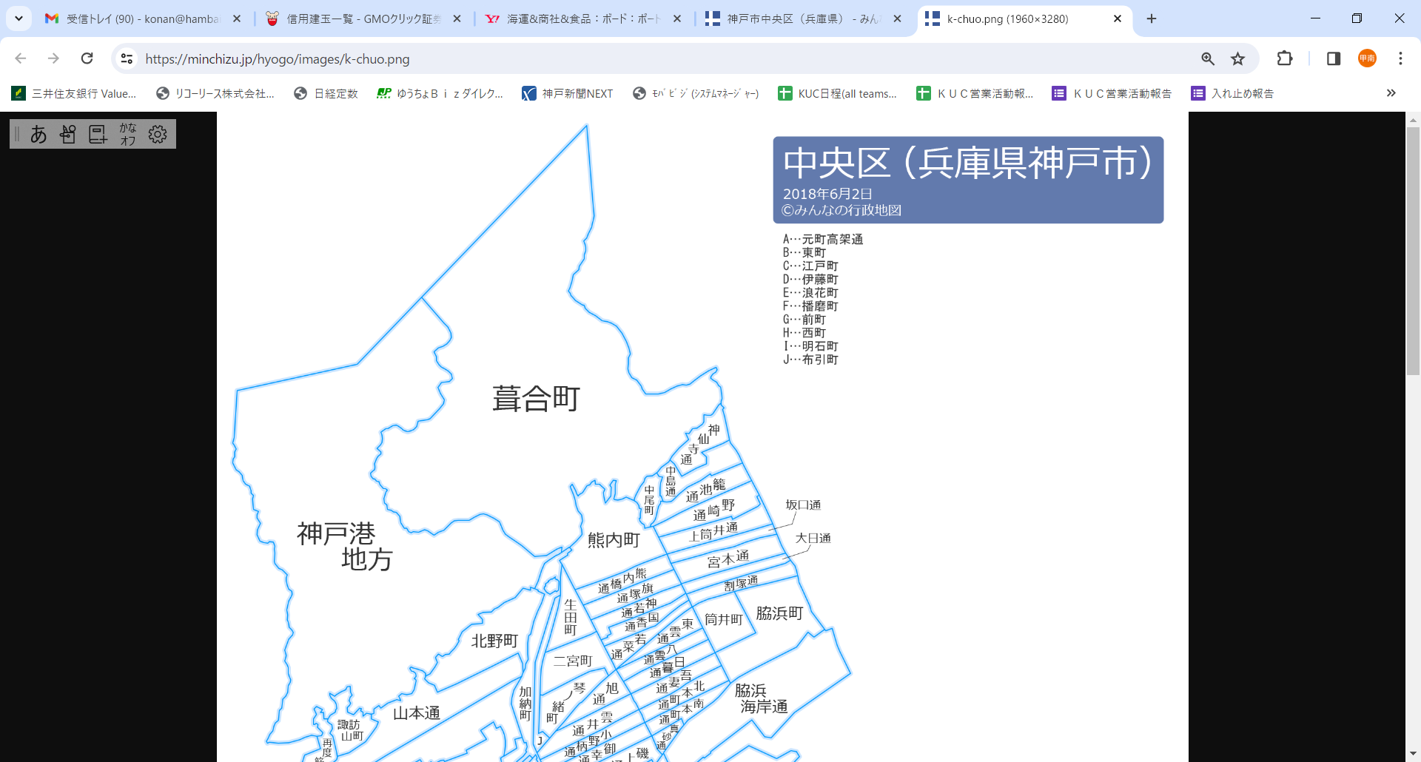
30
52
34
36
40
17
3
35
24
39
15
14
29
51
57
6
1
42
49
53
8
10
46
50
2
13
4
47
16
61
37
60
22
43
7
64
63
55
41
21
9
12
11
5
31
33
28
19
27
32
25
23
18
20
56
44
45
48
49
58
38
65
66
22 | 日暮通 | ﾋｸﾞﾚﾄﾞｵﾘ | A | 181 | 1,167 | 1,348
23 | 吾妻通 | ｱｽﾞﾏﾄﾞｵﾘ | A | 92 | 385 | 477
24 | 北本町通 | ｷﾀﾎﾝﾏﾁﾄﾞｵﾘ | A | 35 | 675 | 710
25 | 南本町通 | ﾐﾅﾐﾎﾝﾏﾁﾄﾞｵﾘ | A | 25 | 477 | 502
27 | 生田町 | ｲｸﾀﾁｮｳ | A | 65 | 1,130 | 1,195
28 | 二宮町 | ﾆﾉﾐﾔﾁｮｳ | A | 228 | 1,094 | 1,322
29 | 琴ノ緒町 | ｺﾄﾉｵﾁｮｳ | A | 105 | 580 | 685
30 | 旭通 | ｱｻﾋﾄﾞｵﾘ | A | 74 | 641 | 715
31 | 雲井通 | ｸﾓｲﾄﾞｵﾘ | A | 103 | 867 | 970
32 | 小野柄通 | ｵﾉｴﾄﾞｵﾘ | A | 10 | 736 | 746
33 | 御幸通 | ｺﾞｺｳﾄﾞｵﾘ | A | 1 | 893 | 894
34 | 磯上通 | ｲｿｶﾞﾐﾄﾞｵﾘ | A | 2 | 539 | 541
35 | 八幡通 | ﾊﾁﾏﾝﾄﾞｵﾘ | A | 0 | 762 | 762
36 | 磯辺通 | ｲｿﾍﾞﾄﾞｵﾘ | A | 1 | 742 | 743
37 | 浜辺通 | ﾊﾏﾍﾞﾄﾞｵﾘ | A | 3 | 415 | 418
38 | 布引町 | ﾇﾉﾋﾞｷﾁｮｳ | A | 14 | 307 | 321
39 | 北野町 | ｷﾀﾉﾁｮｳ | A | 282 | 919 | 1,201
40 | 加納町 | ｶﾉｳﾁｮｳ | A | 30 | 979 | 1,009
41 | 山本通 | ﾔﾏﾓﾄﾄﾞｵﾘ | A | 659 | 2,068 | 2,727
44 | 中山手通 | ﾅｶﾔﾏﾃﾄﾞｵﾘ | A | 631 | 3,542 | 4,173
45 | 下山手通 | ｼﾓﾔﾏﾃﾄﾞｵﾘ | A | 336 | 2,693 | 3,029
46 | 北長狭通 | ｷﾀﾅｶﾞｻﾄﾞｵﾘ | A | 100 | 1,276 | 1,376
47 | 花隈町 | ﾊﾅｸﾏﾁｮｳ | A | 118 | 1,606 | 1,724
48 | 楠町 | ｸｽﾉｷﾁｮｳ | A | 264 | 1,418 | 1,682
49 | 橘通 | ﾀﾁﾊﾞﾅﾄﾞｵﾘ | A | 31 | 371 | 402
50 | 中町通 | ﾅｶﾏﾁﾄﾞｵﾘ | A | 82 | 545 | 627
51 | 古湊通 | ｺﾐﾅﾄﾄﾞｵﾘ | A | 15 | 647 | 662
52 | 相生町 | ｱｲｵｲﾁｮｳ | A | 51 | 1,629 | 1,680
53 | 多聞通 | ﾀﾓﾝﾄﾞｵﾘ | A | 57 | 443 | 500
55 | 元町通 | ﾓﾄﾏﾁﾄﾞｵﾘ | A | 113 | 2,534 | 2,647
56 | 三宮町 | ｻﾝﾉﾐﾔﾁｮｳ | A | 17 | 32 | 49
57 | 栄町通 | ｻｶｴﾏﾁﾄﾞｵﾘ | A | 14 | 566 | 580
58 | 海岸通 | ｶｲｶﾞﾝﾄﾞｵﾘ | A | 15 | 1,337 | 1,352
60 | 東川崎町 | ﾋｶﾞｼｶﾜｻｷﾁｮｳ | A | 135 | 821 | 956
61 | 波止場町 | ﾊﾄﾊﾞﾁｮｳ | A | 0 | 155 | 155
63 | 港島中町 | ﾐﾅﾄｼﾞﾏﾅｶﾏﾁ | A | 0 | 6,057 | 6,057
64 | 港島 | ﾐﾅﾄｼﾞﾏ | A | 2 | 260 | 262
65 | 江戸町 | ｴﾄﾞﾏﾁ | A | 0 | 77 | 77
66 | 伊藤町 | ｲﾄｳﾁｮｳ | A | 0 | 84 | 84
1 | 神仙寺通 | ｼﾝｾﾝｼﾞﾄﾞｵﾘ | B | 225 | 345 | 570
2 | 中島通 | ﾅｶｼﾞﾏﾄﾞｵﾘ | B | 266 | 276 | 542
3 | 籠池通 | ｶｺﾞｲｹﾄﾞｵﾘ | B | 204 | 311 | 515
13 | 中尾町 | ﾅｶｵﾁｮｳ | B | 137 | 175 | 312
14 | 熊内町 | ｸﾓﾁﾁｮｳ | B | 605 | 1,125 | 1,730
42 | 諏訪山町 | ｽﾜﾔﾏﾁｮｳ | B | 25 | 41 | 66
43 | 再度筋町 | ﾌﾀﾀﾋﾞｽｼﾞ | B | 148 | 223 | 371

